Sheet1
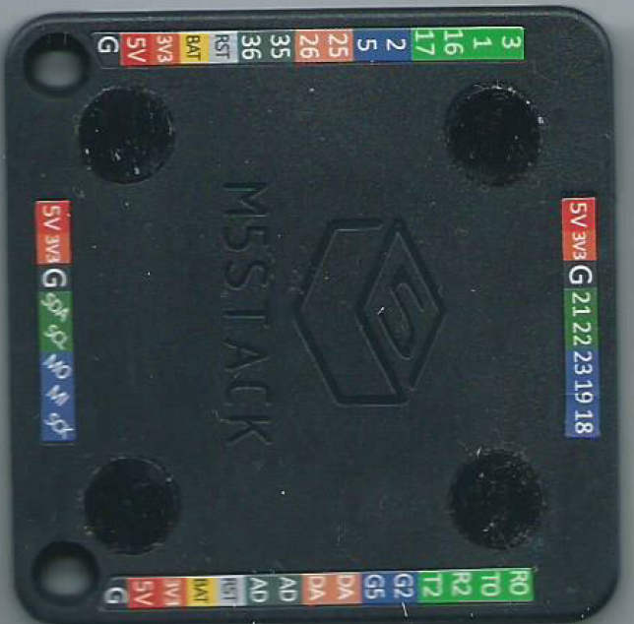
3 | R0 | 5V | 3V3 | G | 21 | 22 | 23 | 19 | 18
1 | T0
16 | R2 | 5V | 3V3 | G | SDA | SCL | MO | MI | SCK
17 | T2
2 | G2 | SCK | MI | MO | SCL | SDA | G | 3V3 | 5V
5 | G5
25 | DA
26 | DA
35 | AD
36 | AD
RST | RST
BAT | BAT
3V3 | 3V3
5V | 5V
G | G

